Page 5
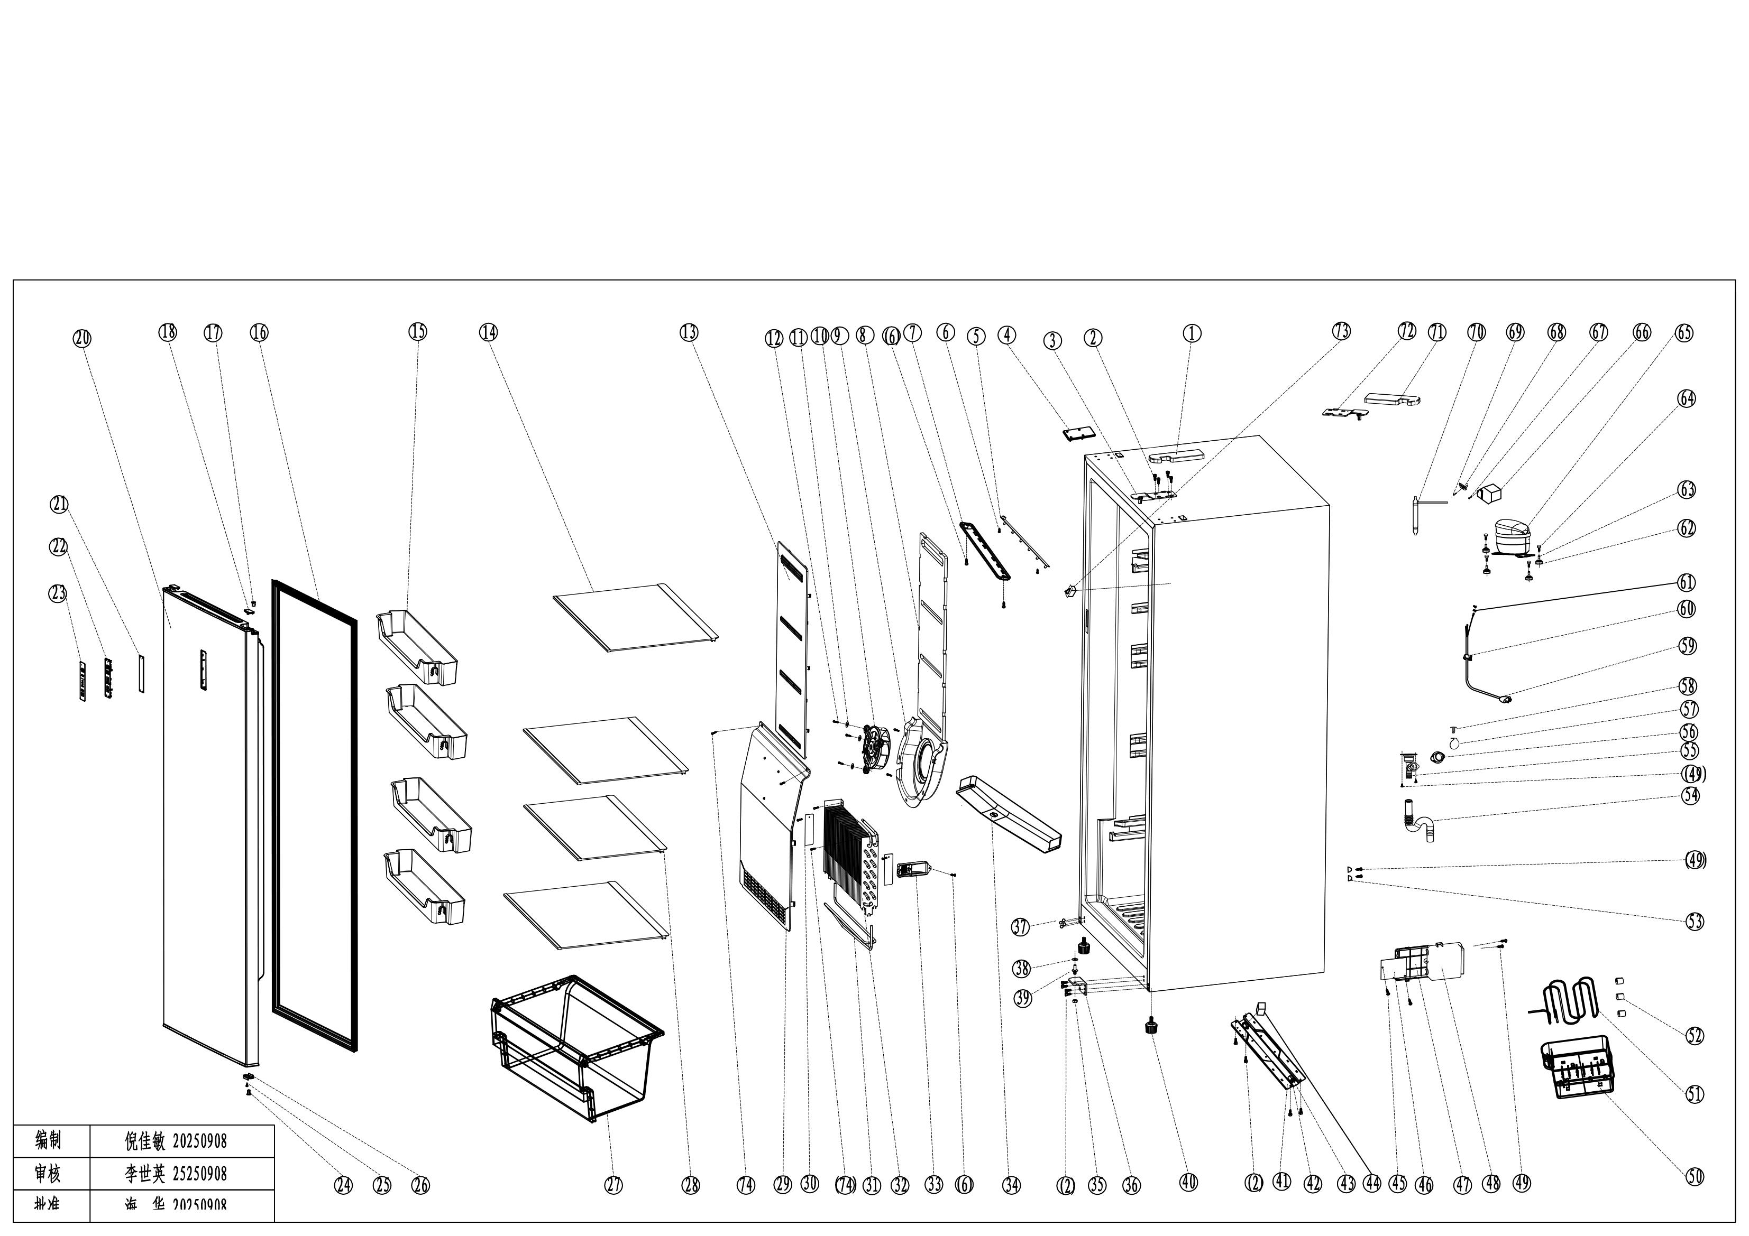
No. | Parts code | Description of Spare Part | Quantity
 |  |  | (UNIT)
1 | 1.02.05.02.039 | Upper Hinge Cover (right ) | 1
2 | 1.05.03.03.033 | Hinge Fixing Screw 6×16 | 12
3 | 1.05.06.03.511 | Upper Hinge Assy (right) | 1
4 | 1.02.05.02.080 | Cabinet decorative cover | 1
5 | 1.01.03.03.192R | LED light | 1
6 | 1.05.02.02.007 | 845 SS Screw | 5
7 | 1.02.11.03.101 | LED light cover | 1
8 | 1.06.15.11.087 | Foam of upper air channel | 1
9 | 1.02.11.03.176 | Fan cover | 2
10 | 1.01.06.04.019R | Fan Motor 12V | 1
11 | 1.05.02.05.014 | SS flat washer tM5 | 3
12 | 1.05.02.02.004 | SS screw 3.5×13 | 5
13 | 1.02.04.02.131 | Upper air channel cover | 1
14 | 1.05.31.11.117 | Glass shelf Assy Ⅰ | 3
15 | 1.02.03.11.512 | Door shelf | 4
16 | 1.05.35.01.561 | Door Gasket (Gray) | 1
17 | 1.02.01.15.154 | Door sleeve | 2
18 | 1.02.01.15.151 | Door outlet cover | 2
20 | 3.12.05.02.0216 | Door Assy | 1
21 | 1.02.01.15.146 | Display fixing plate | 1
22 | 1.01.02.03.105R | Display board | 1
23 | 1.01.03.10.144 | display panel | 2
24 | 1.02.09.02.011 | Hinge sleeve | 1
25 | 1.05.01.02.008R | Screw 4.2*13 | 1
26 | 3.5.2.06.052 | Door limit block | 1
27 | 1.02.03.10.010 | Bottom drawer | 1
28 | 1.05.31.11.118 | Glass shelf Assy Ⅱ | 1
29 | 1.02.04.02.132 | Lower air channel cover | 1
30 | 3.5.2.02.0952 | Evaporator pressure plate | 2
31 | 1.01.07.02.124 | Heating Tube | 1
32 | 1.05.20.01.529 | Fin evaporator | 1
33 | 1.02.20.07.093R | Temperature sensor cover | 1
34 | 3.5.2.02.0944 | Drain tray | 1
35 | 1.05.03.04.048 | Nut M8 | 1
36 | 1.05.06.05.535A | Lower hinge | 1
37 | 1.02.12.03.068 | Cap | 4
38 | 1.02.09.02.027 | Hinge gasket | 1
39 | 1.05.06.05.535B | Upper Door hinge | 1
40 | 1.02.12.06.017 | Adjustable foot | 2
41 | 3.5.2.02.1115 | Compressor base plate | 1
42 | 1.05.05.09.004 | Axle | 2
43 | 1.02.09.02.018 | Wheel | 2
44 | 3.2.02.36.037 | Caster cover | 1
45 | 1.05.02.02.026 | SS screw 2.9×9.5 | 2
46 | 1.01.02.02.136R | Contronl Board | 1
47 | 1.02.11.03.209 | Electric control box cover | 1
48 | 1.02.11.03.210 | Electric control box | 1
49 | 1.05.03.02.001 | Big head screw 4X12 | 6
50 | 1.02.03.04.092 | Water tray | 1
51 | 1.03.21.10.035 | Evaporating pipe | 1
52 | 1.04.12.03.053 | Damping block | 3
53 | 1.04.12.02.022 | Bumper block | 2
54 | 1.01.11.05.014 | Drain Tube | 1
55 | 1.02.20.07.134 | Drainage Connection Pipe | 1
56 | 1.02.20.07.134A | Air Exhaust Cover | 1
57 | 1.02.20.07.134B | Air Exhaust Cover Plate | 1
58 | 1.02.20.07.134C | Air Exhaust Cover Fixing Leg | 1
59 | 1.01.01.01.01012R | Power Supply Cord | 1
60 | 1.05.03.02.006 | Fixing screw of power cord | 1
61 | 1.05.01.01.019R | 818 Screw M4×8 (Galvanized ) | 2
62 | 1.03.01.01.786B | Rubber washer | 4
63 | 1.03.01.01.786A | Sleeve | 4
64 | 1.03.01.01.786D | Screw M6X30 | 4
65 | 1.03.01.01.786 | Compressor | 1
66 | 1.03.01.01.786G | PTC Cover | 1
67 | 1.03.01.01.786K | Fixing Screw | 1
68 | 1.03.01.01.786L | Compressor Wire Clamp | 1
69 | 1.03.01.01.786M | Compressor Wire Clamp Screw | 1
70 | 1.03.30.03.034 | Filter | 1
71 | 1.02.05.02.073 | Upper Hinge Cover (left) | 1
72 | 1.05.06.03.529 | Upper Hinge Assy (left) | 1
73 | 1.01.03.02.013R | Light Switch | 1
74 | 1.05.02.07.008 | SS screw 4*20 | 6

